상품제안서
알로코리아 LCD 디스플레이 고속충전 보조배터리 22.5W 20000mAh | 상품코드: S41984

 |  |  |  |  |  |  | 02-713-8555 | www.synergygift.co.kr
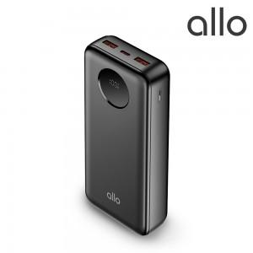

【상세/제작정보】 | 1. 최대 22.5W 고속 충전 지원 (20,000mAh 대용량)<br>2. LCD 디스플레이 통한 직관적 충전 내용 확인 가능<br>3. 항공기 기내 소지 탑승 가능<br>4. 컴팩트한 사이즈로 보관 및 휴대성 우수<br>5. 인공지능 스마트 IC 채택 통한 전압 및 전류 가변 충전 기능

【인쇄/포장옵션】 | 풀칼라 / 포장지포장

【공급단가】 | 수량 | 20~ | 50~ | 100~ | 300~ | 500~
*VAT별도 | 단가 | 27,270원 | 26,610원 | 25,520원 | 24,870원 | 24,210원

【상품 URL】 | https://www.synergygift.co.kr:443/src/goods_detail.php?gdno=41984

